Sơ đồ
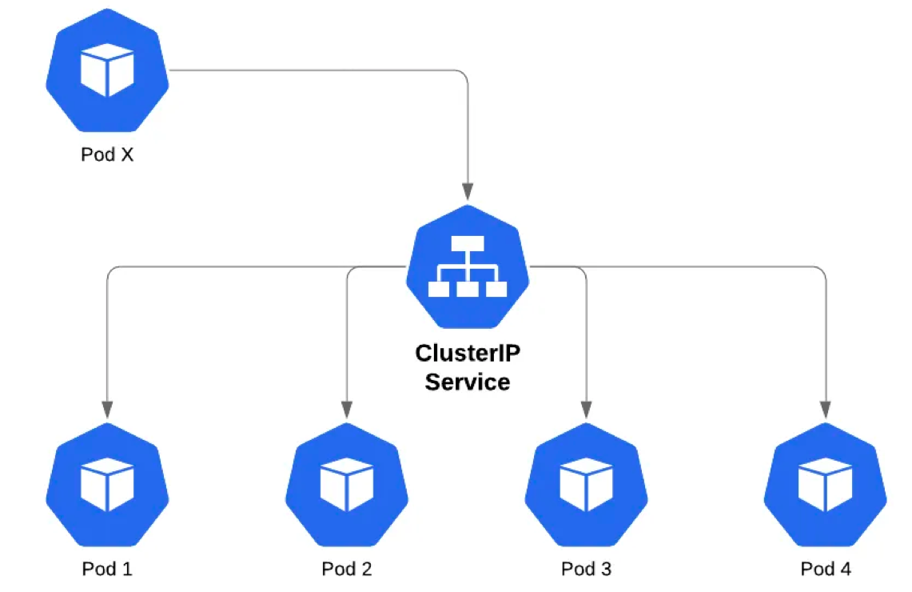

Port
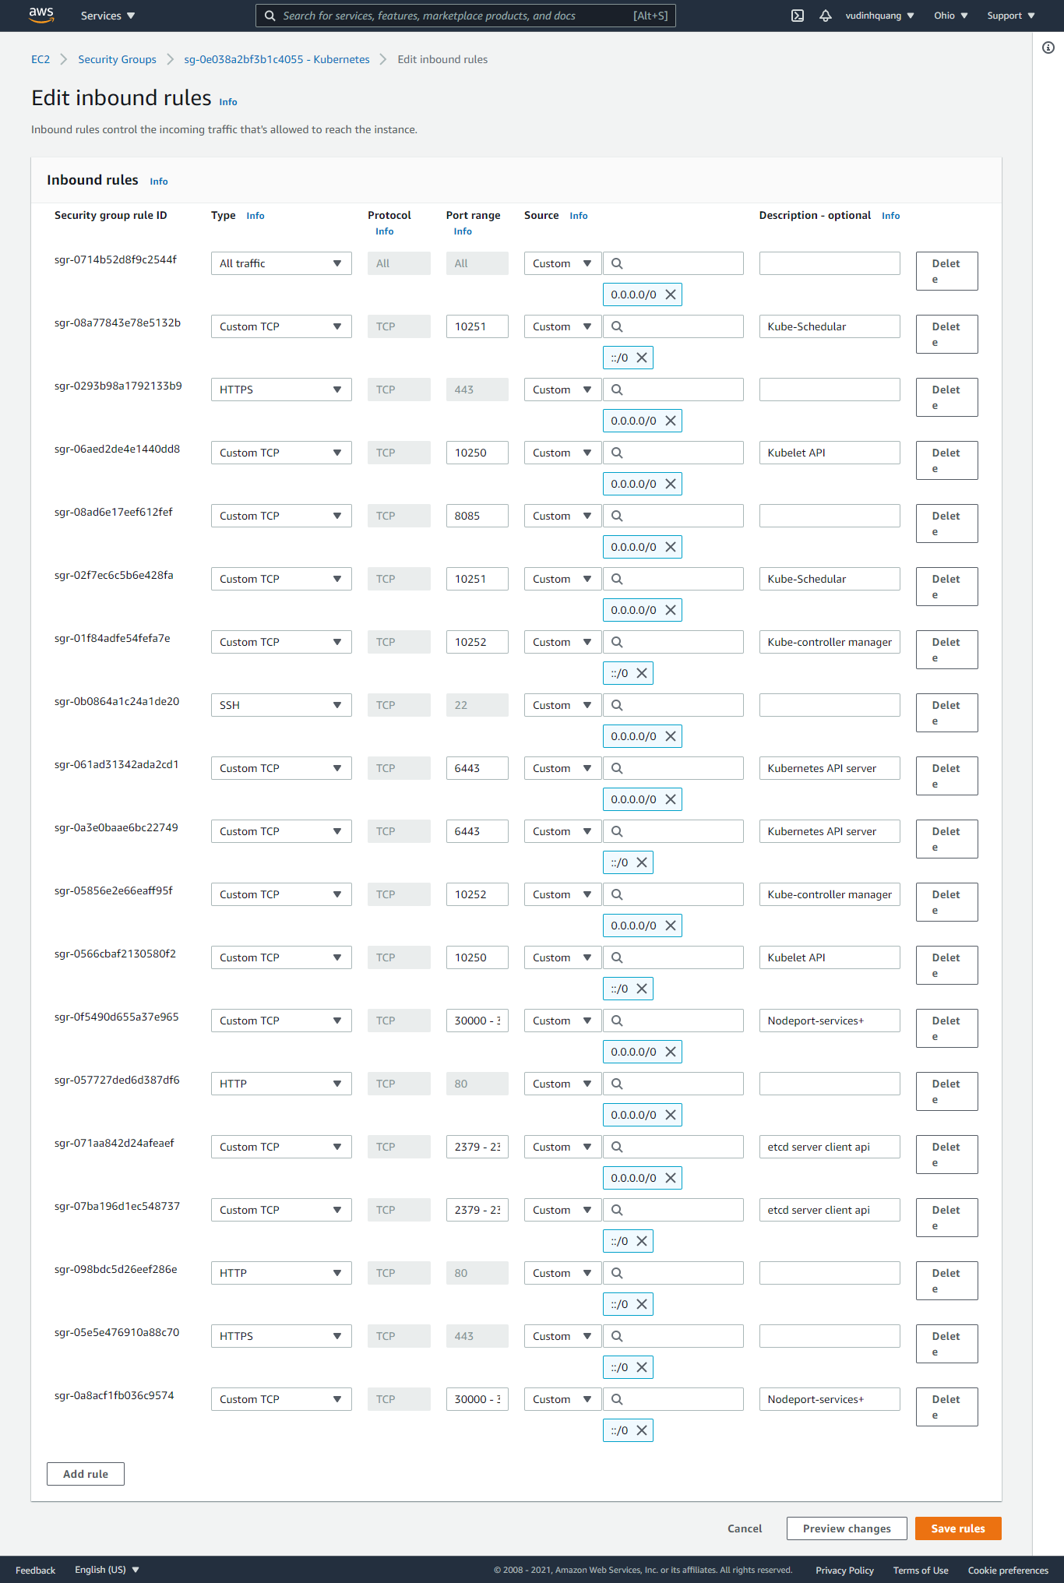

2379 - 2380

30000 - 32767

Service trong Kubernetes
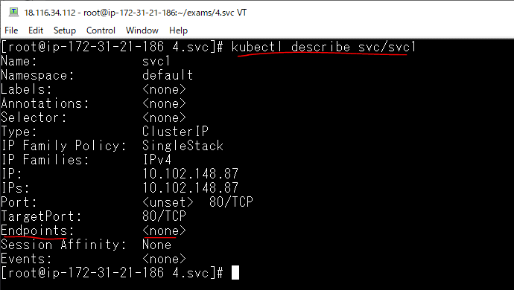
Cấu trúc khai báo 1 Service
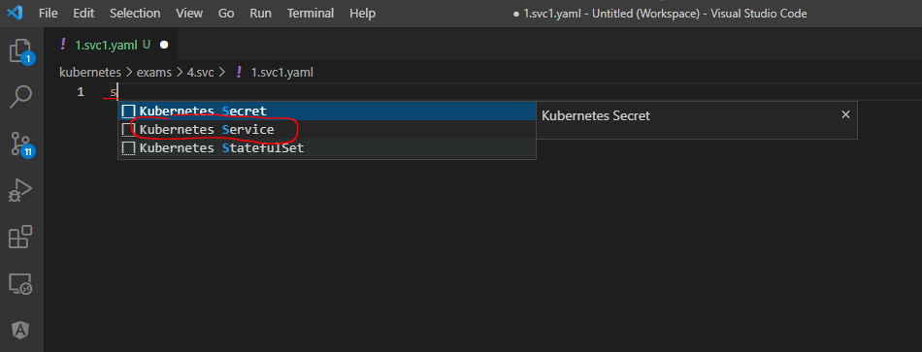

Quan sát được liên tục các đối tượng, tài nguyên được tạo ra trên cluster
 | watch -n 1 kubectl get all -o wide

Tạo file yaml
 | mkdir 4.svc
 | cd 4.svc
 | vi 1.svc1.yaml
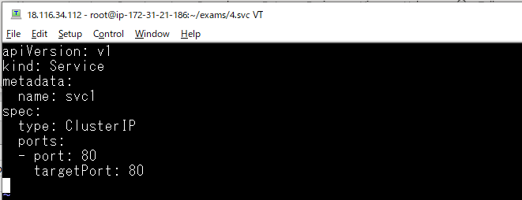

Triển khai file yaml để tạo Service
 | kubectl apply -f 1.svc1.yaml

Quan sát sự thay đổi

Liệt kê các service
 | kubectl get service

Thông tin yaml của service
 | kubectl get svc/svc1 -o yaml
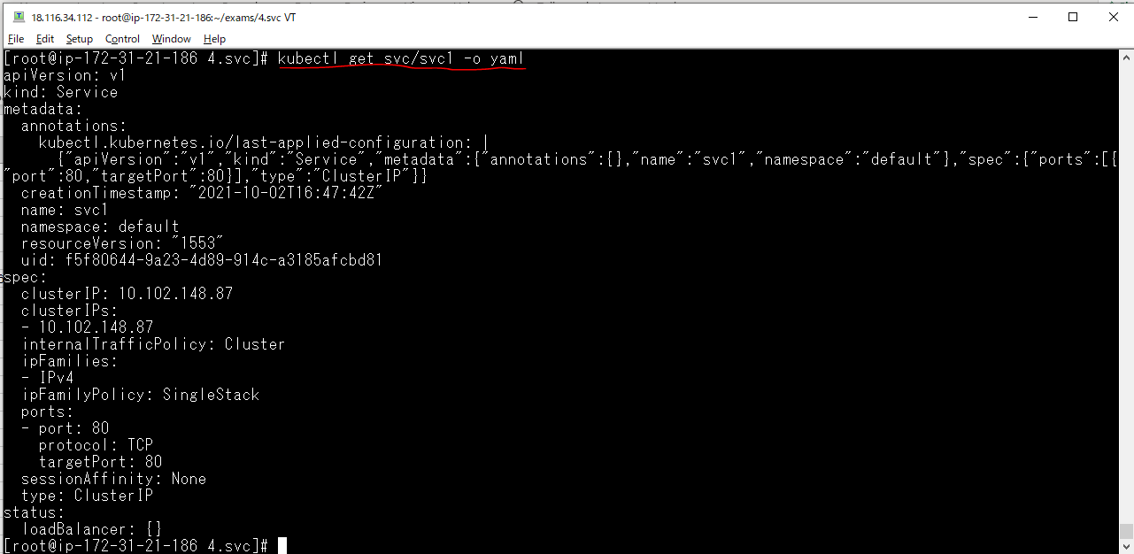

Thông tin chi tiết của service
 | kubectl describe svc/svc1

Tạo EndPoint(không selector)
Thông tin của service
 | kubectl describe svc/svc1
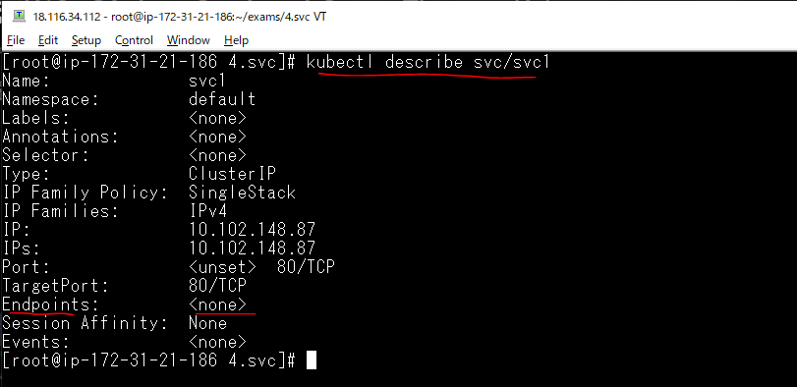

Khi service svc1 được tạo ra mà không có thiết lập Selector thì mặc định nó sẽ tìm trên Cluster xem có Enpoint nào có tên là svc1 không, nếu có Endpoint cùng tên với Service nó
 | lấy Endpoint đó làm Endpoint của Service

Liệt kê các Enpoint
 | kubectl get endpoints

Service trên có tên svc1, không có selector để xác định các Pod là endpoint của nó, nên có thể tự tạo ra một endpoint cùng tên svc1
 | vi 2.endpoint
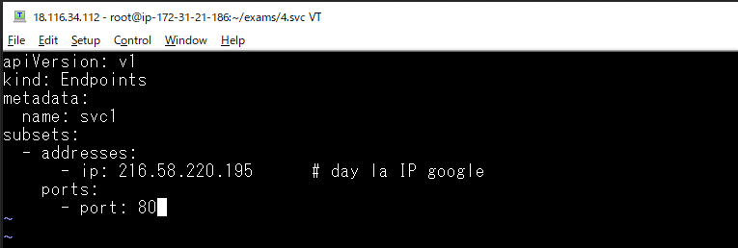

Triển khai file
 | kubectl apply -f 2.endpoint

Thông tin các Endpoint
 | kubectl get endpoints

Kiểm tra lại service svc1
 | kubectl describe svc/svc1
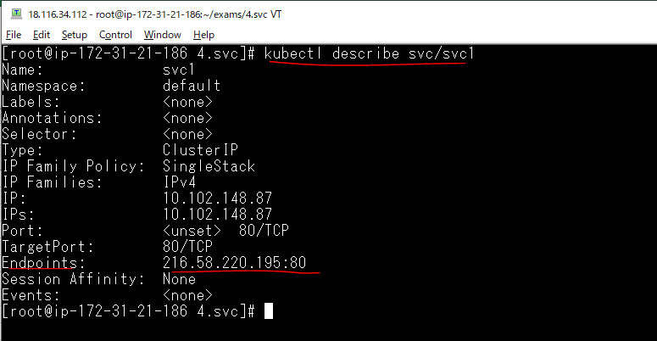

svc1 đã có endpoints, khi truy cập svc1:80 hoặc svc1.default:80 hoặc 10.102.148.87:80 có nghĩa là truy cập 216.58.220.195:80
Vào dòng lệnh của pod tools
 | kubectl exec -it tools bash

Gửi truy vấn đến service svc1 thông qua IP thì lấy được nội dung của google
 | curl 10.102.148.87:80

Gửi truy vấn đến service svc1 thông qua tên của service thì lấy được nội dung của google
 | curl svc1:80
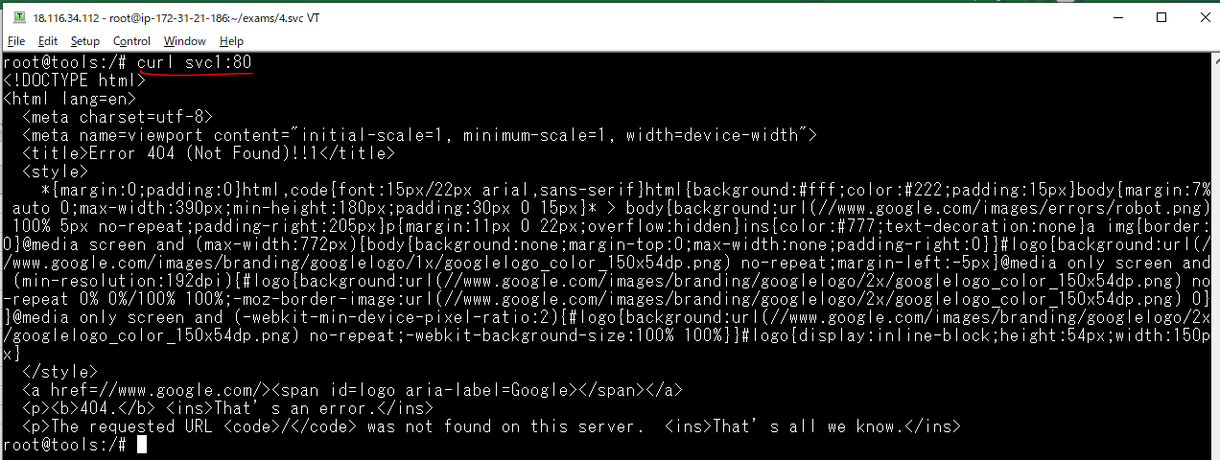

Xóa đi các thành phần mình đã tạo
 | kubectl delete -f .

chọnPod là Endpoint của Service
Triển khai trên Cluster 2 POD chạy độc lập, các POD đó đều có nhãn app: app1
 | vi 3.pods.yaml
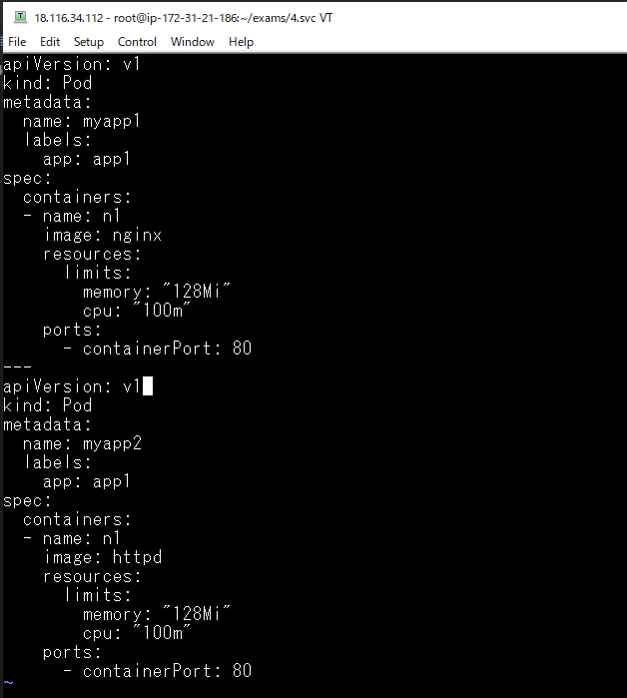

Triển khai file tạo pod
 | kubectl apply -f 3.pods.yaml

Lấy pod theo nhãn
 | kubectl get po -l "app=app1" -o wide

Tạo ra service có tên svc2 có thêm thiết lập selector chọn nhãn app=app1
 | vi 4.svc2.yaml
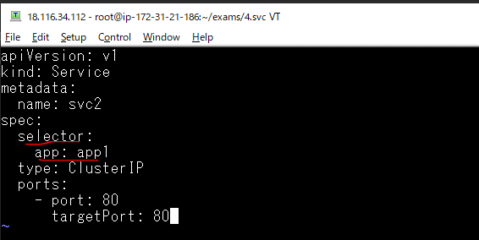

Triển khai service
 | kubectl apply -f 4.svc2.yaml

Xem cập nhật

Kiểm tra lại service svc2
 | kubectl describe svc/svc2
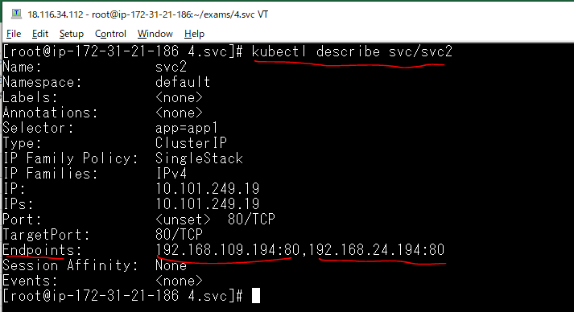

 |  | IP pod myapp1: 192.168.24.194
 |  | IP pod myapp2: 192.168.109.194

Thông tin trên ta có, endpoint của svc2 là 192.168.24.194:80,192.168.109.194:80, hai IP này tương ứng là
của 2 POD trên. Khi truy cập địa chỉ svc2:80 hoặc 10.101.249.19:80 thì căn bằng tải hoạt động sẽ là truy
cập đến 192.168.24.194:80 (myapp1) hoặc 192.168.109.194:80 (myapp2)

Vào dòng lệnh của pod tools
 | kubectl exec -it tools bash

Truy cập Service svc2 lần 1
 | curl svc2:80

Truy cập Service svc2 lần 2
 | curl svc2:80
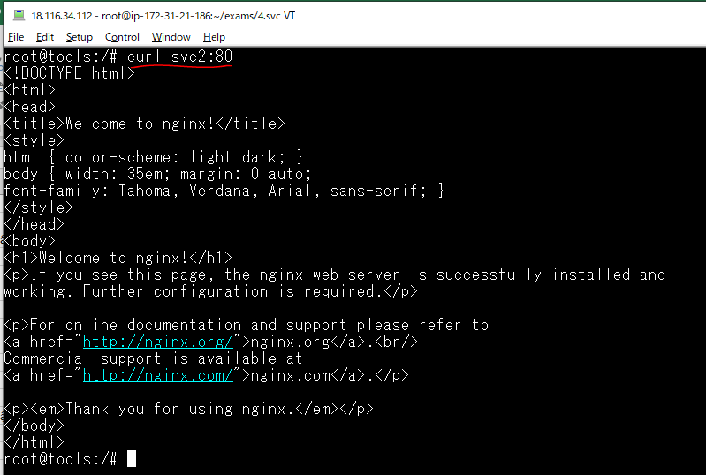

Xóa service 2 vừa tạo
 | kubectl delete svc/svc2

Service kiểu NodePort
Kiểu NodePort này tạo ra có thể truy cập từ ngoài internet bằng IP của các Node
Service tạo ra có thể truy cập từ các IP của Node với một cổng nó ngẫu nhiên sinh ra trong khoảng 30000-32767
Nếu muốn ấn định một cổng của Service mà không để ngẫu nhiên thì dùng tham số nodePort

Create file 5.svc3.yaml
 | vi 5.svc3.yaml
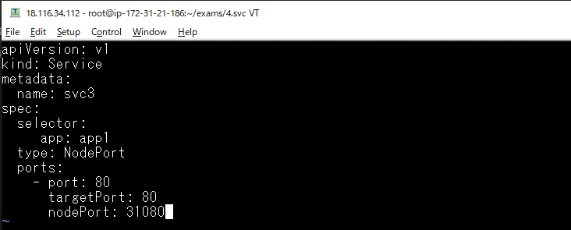

Triển khai file yaml
 | kubectl apply -f 5.svc3.yaml

Kiểm tra sự thay đổi

 |  | IP 10.109.49.117 để cho các thành phần khác của Cluster liên
 |  | lạc đến

Kiểm tra thông tin chi tiết của service
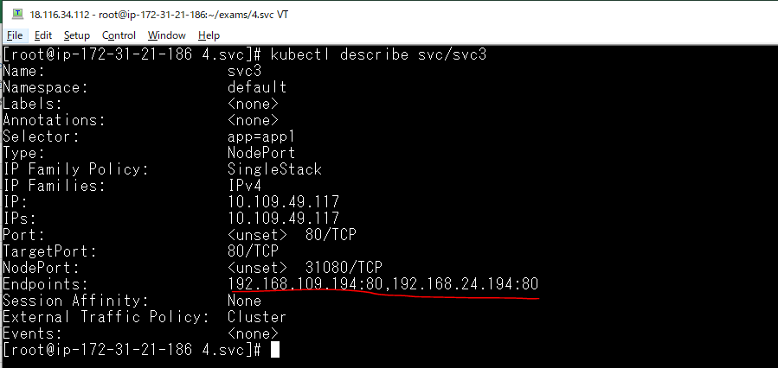

 |  |  | IP pod myapp1: 192.168.24.194
 |  |  | IP pod myapp2: 192.168.109.194

Truy cập vào service svc3 thông qua địa chỉ IP của các node
 | Truy cập lần bằng node master.xtl Public IP, tương tự có thể truy cập thông qua node worker1.xtl Public IP hoặc worker2.xtl Public IP
 | Khi đó hệ thống cân bằng tải của svc3 làm việc có thể truy cập vào pod myapp1 hoặc pod myapp2

 | Truy cập lần 1
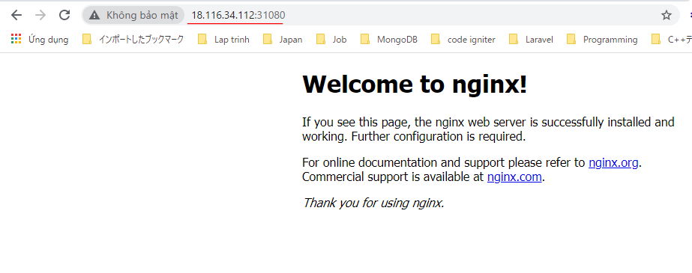

 | Truy cập lần 2

Xóa đi các thành phần đã tạo ra
 | kubectl delete -f .

Use Service, Deployment, Secret
Create nginx folder
 | mkdir nginx
 | cd nginx

Chuẩn bị file cấu hình nginx.conf
 | vi nginx.conf
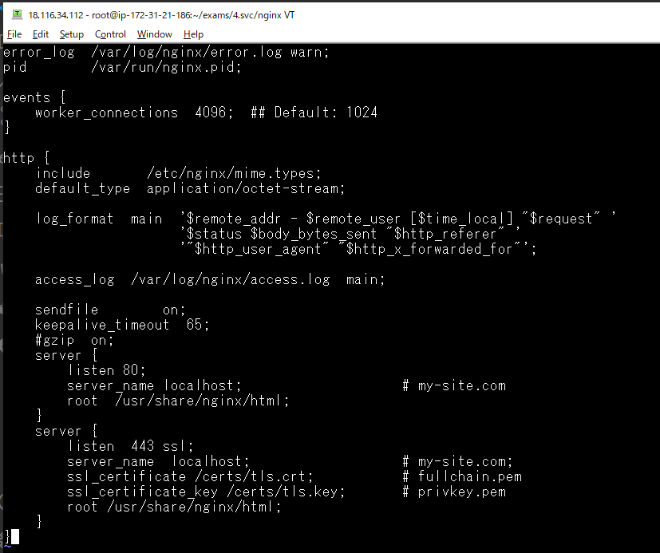

Chuẩn bị file index.html
 | vi index.html

Xây dựng image mới
 | vi Dockerfile

Login docker
 | docker login

Build thành Image mới đặt tên là vudinhquang/swarmtest:nginx
 | docker build -t vudinhquang/swarmtest:nginx -f Dockerfile .
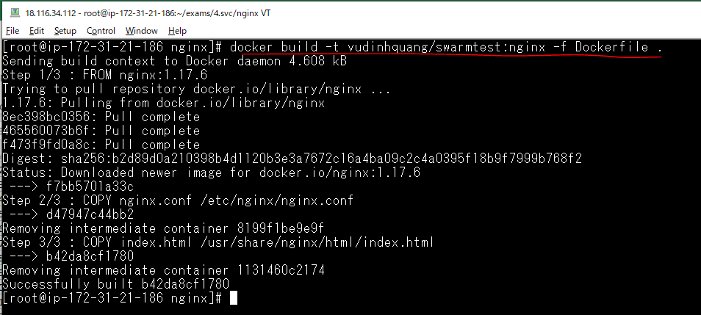

Đẩy image lên hub docker
 | docker push vudinhquang/swarmtest:nginx

Check docker hub
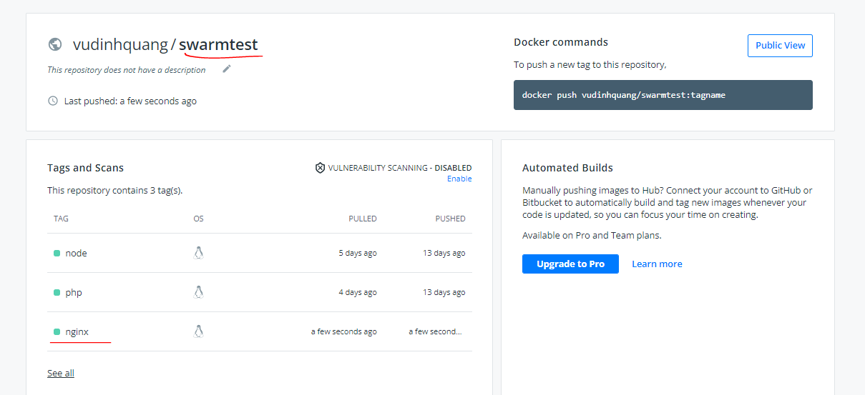

Tạo Deployment triển khai các Pod chạy vudinhquang/swarmtest:nginx
 | cd ../
 | vi 6.nginx.yaml
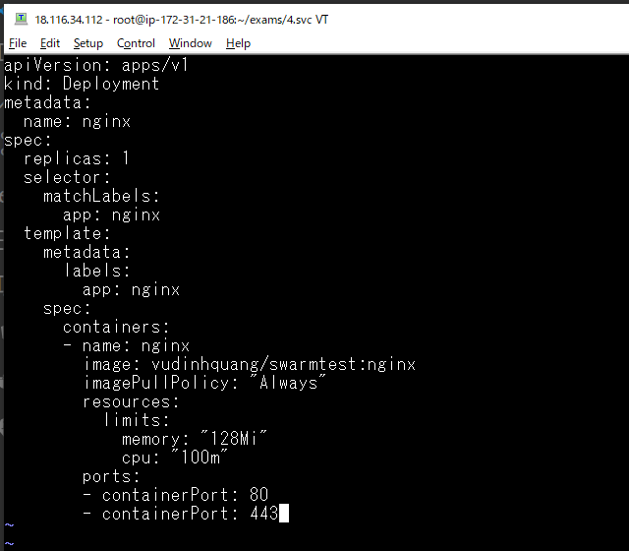

Khi triển khai file 6.nginx.yaml này, có lỗi tạo container vì trong cấu hình có thiết lập SSL (server lắng nghe cổng 443) với các file xác thực ở đường dẫn
/certs/tls.crt, /certs/tls.key nhưng hiện tại file này không có, ta sẽ sinh hai file này và đưa vào qua Secret

Triển khai file yaml để tạo pod
 | kubectl apply -f 6.nginx.yaml

Quan sát sự thay đổi

 |  | CrashLoopBackOff: Trạng thái đang
 |  | bị lỗi

Kiểm tra log của pod
 | kubectl logs pod/nginx-5448bf479-679qr

Xóa deployment vừa tạo
 | kubectl delete -f 6.nginx.yaml

Create certs folder
 | mkdir certs
 | cd certs

Tự sinh xác thực với openssl
 | openssl req -nodes -newkey rsa:2048 -keyout tls.key -out ca.csr -subj "/CN=coderworking.com"

 | openssl x509 -req -sha256 -days 365 -in ca.csr -signkey tls.key -out tls.crt

Đến đây có 2 file tls.key và tls.crt
 | ls -la

Tạo Secret tên secret-nginx-cert chứa các xác thực
Thi hành lệnh sau để tạo ra một Secret (loại ổ đĩa chứa các thông tin nhạy cảm, nhỏ), Secret này kiểu tls, tức chứa xác thức SSL
 | kubectl create secret tls secret-nginx-cert --cert=certs/tls.crt --key=certs/tls.key

Kiểm tra trên hệ thống có những secret nào
 | kubectl get secret

Xem thông tin chi tiết của secret secret-nginx-cert
 | kubectl describe secret secret-nginx-cert
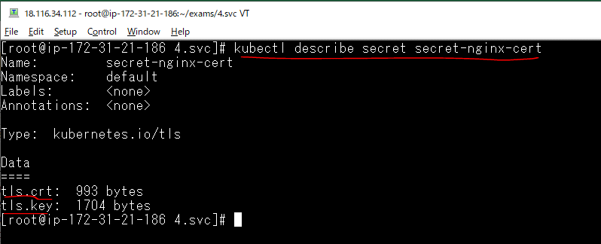

Sử dụng Secret cho Pod
 | vi 6.nginx.yaml
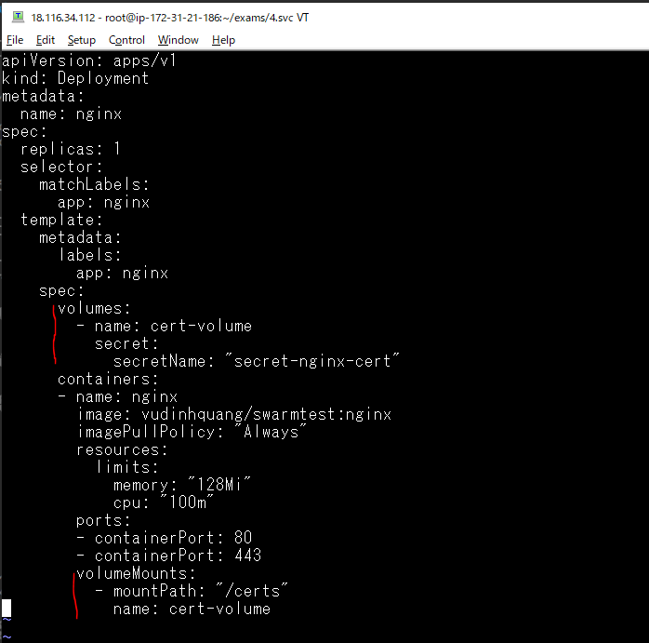

Tạo Service truy cập kiểu NodePort
 | vi 6.nginx.yaml
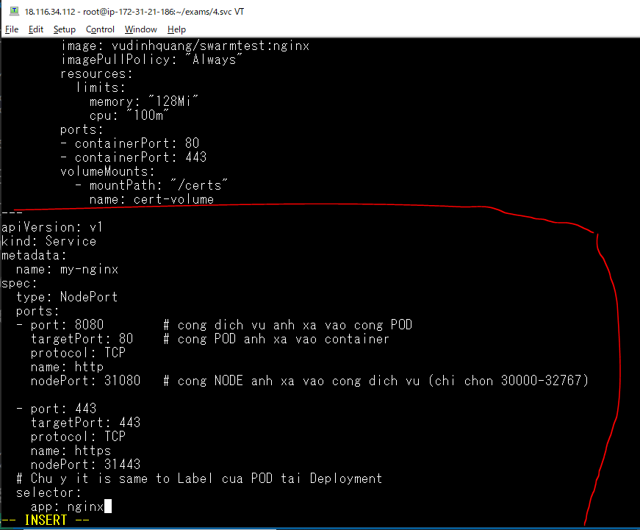

Nhân bản nhiều pod
 | vi 6.nginx.yaml
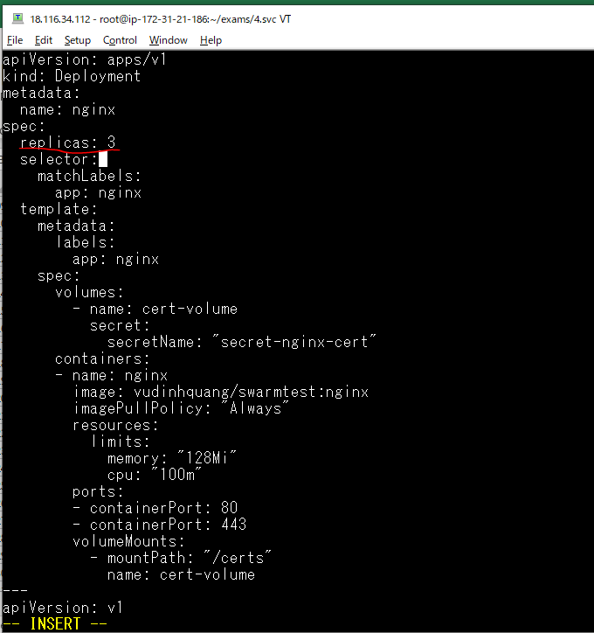

Triển khai file kubectl apply -f 6.nginx.yaml
 | kubectl apply -f 6.nginx.yaml

Quan sát sự thay đổi
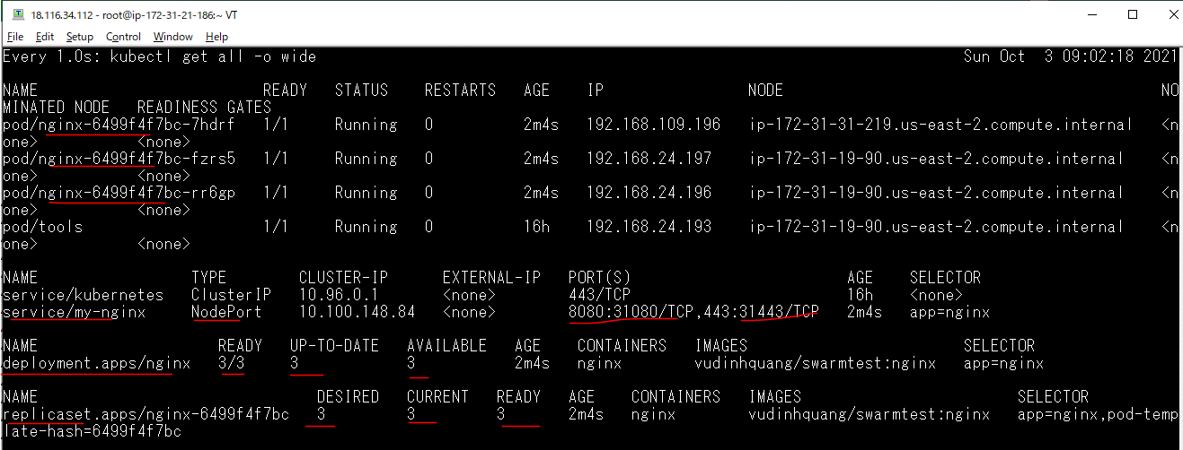

Truy cập đến Service theo phương thức http thông qua cổng 31080 qua địa chỉ Public IP của node master.xtl, worker1.xtl, worker2.xtl

Truy cập đến Service theo phương thức https thông qua cổng 31443 qua địa chỉ Public IP của node master.xtl, worker1.xtl, worker2.xtl
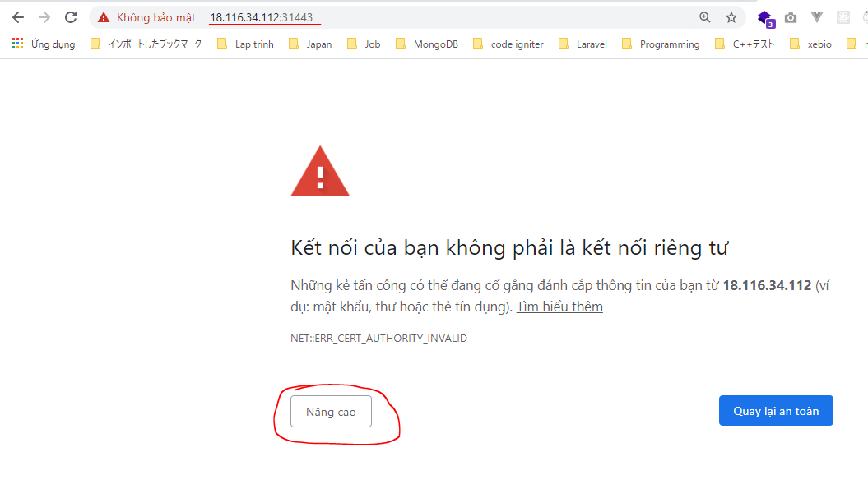

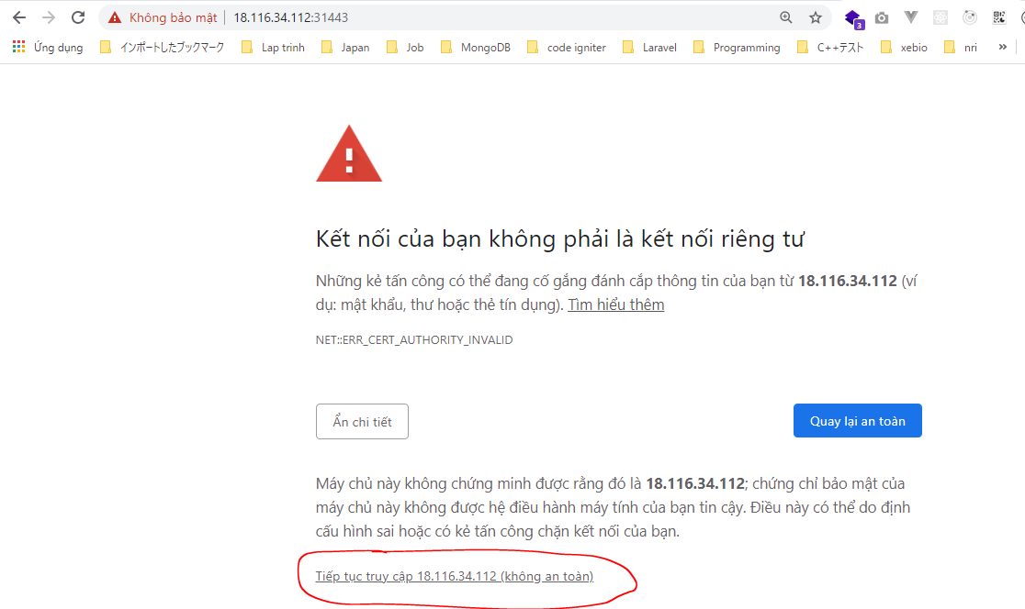

Xóa đi các thành phần đã tạo ra
 | kubectl delete -f .

